Sheet1
序号 | 用例ID | 用例描述 | 项目 | 测试人 | 开发者 | 测试结果 | bug优先级 | bug状态 | 测试步骤 | 开发者是否已修复 | 复测结果
1 | TE5001 | 登录页面“扫一扫关注新吃货”应修改成“扫一扫关注欣吃货” | 欣吃货项目-点餐收银端 | 邓新慧 |  | 通过 | 低 | 关闭 |  | 是 | 通过
2 | TE5002 | 预订信息、状态等更改后应立即生效 | 欣吃货项目-点餐收银端 | 邓新慧 |  | 通过 | 高 | 关闭 |  | 是 | 通过
3 | TE5003 | 菜品规格口味应默认必选一项 | 欣吃货项目-点餐收银端 | 邓新慧 |  | 通过 | 中 | 关闭 |  | 需求变更，该问题关闭 | 通过
4 | TE5004 | 菜品切换分类后气泡不应消失 | 欣吃货项目-点餐收银端 | 邓新慧 |  | 通过 | 中 | 已修复 | 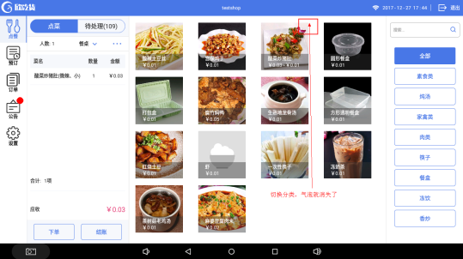 TE5004-1 | 是 | 通过
5 | TE5005 | 搜索菜品应覆盖旧的搜索内容 | 欣吃货项目-点餐收银端 | 邓新慧 |  | 通过 | 高 | 已修复 |  | 是 | 通过
6 | TE5006 | 菜品规格框内的数量应与列表已点的菜品数量一致 | 欣吃货项目-点餐收银端 | 邓新慧 |  | 通过 | 高 | 已修复 |  | 是 | 通过
7 | TE5007 | 新增预订信息只选择餐桌类型未选择餐桌系统会停止运行 | 欣吃货项目-点餐收银端 | 邓新慧 |  | 通过 | 高 | 关闭 | 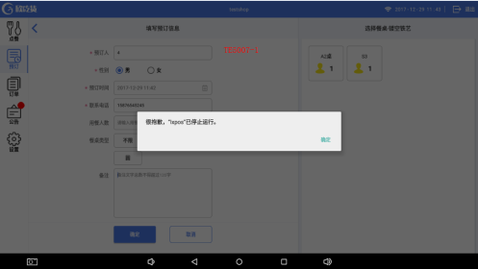 TE5007-1 | 是 | 通过
8 | TE5008 | 商户端设置是否支持挂账，PAD端显示不正确 | 欣吃货项目-点餐收银端 | 邓新慧 | 何俊龙 | 通过 | 中 | 关闭 |  | 是 | 通过
9 | TE5009 | 商户端设置抹零取整数“元”但PAD端抹零只抹了分 | 欣吃货项目-点餐收银端 | 邓新慧 | 何俊龙 | 通过 | 中 | 关闭 |  | 是 | 通过
10 | TE5010 | PC端下架了菜品，PAD端应立即刷新不显示已下架菜品 | 欣吃货项目-点餐收银端 | 邓新慧 |  | 通过 | 高 | 已修复 | 实际输出：退出系统后重新登录进入才不显示已下架菜品 | 是 | 通过
11 | TE5011 | 待处理的未支付订单缺少一个“下单”按钮 | 欣吃货项目-点餐收银端 | 邓新慧 |  | 通过 | 高 | 已修复 |  | 是 | 通过
12 | TE5012 | 点菜金额如为“¥1000.03”显示不全 | 欣吃货项目-点餐收银端 | 邓新慧 |  | 通过 | 中 | 已修复 |  | 是 | 通过
13 | TE5013 | 点菜规格框应保留上次已选择的口味、数量、金额 | 欣吃货项目-点餐收银端 | 邓新慧 |  | 通过 | 高 | 已修复 | 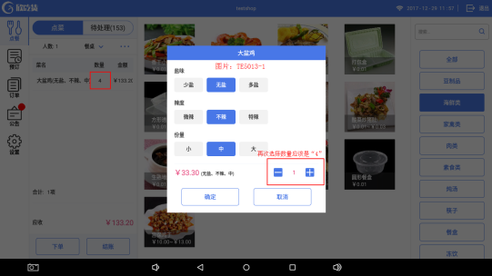 看图：TE5013-1 | 是 | 通过
14 | TE5014 | 系统异常退出后，登录页面密码栏显示有误 | 欣吃货项目-点餐收银端 | 邓新慧 |  | 不通过 | 中 | 待处理 | 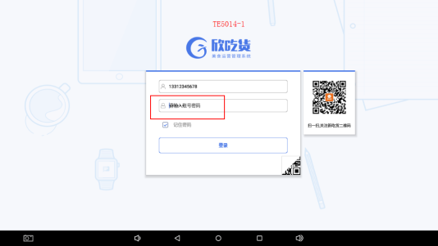 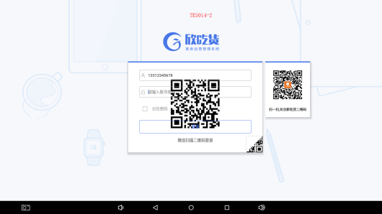 TE5014-1、TE5014-2
15 | TE5015 | 待处理中的退款申请的底部按钮错误 | 欣吃货项目-点餐收银端 | 邓新慧 |  | 通过 | 中 | 已修复 |  | 是 | 通过
16 | TE5016 | 点餐的“结账”点击是下单成功，返回应清空已点菜的数据 | 欣吃货项目-点餐收银端 | 邓新慧 |  | 通过 | 高 | 已修复 | 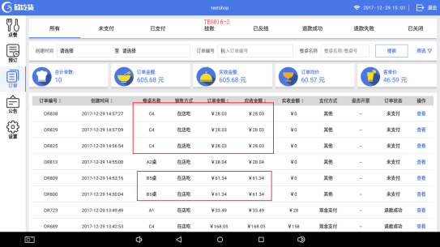 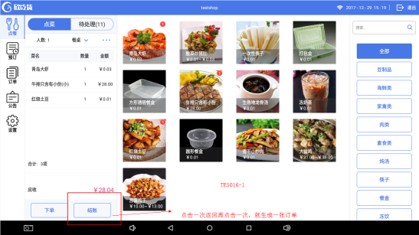 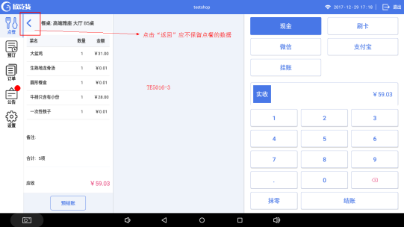 TE5016-1、TE5016-2、TE5016-3 | 是 | 通过
17 | TE5017 | 打包弹窗中只有勾选了菜品，才能加减菜品打包的数量 | 欣吃货项目-点餐收银端 | 邓新慧 |  | 通过 | 高 | 已修复 | 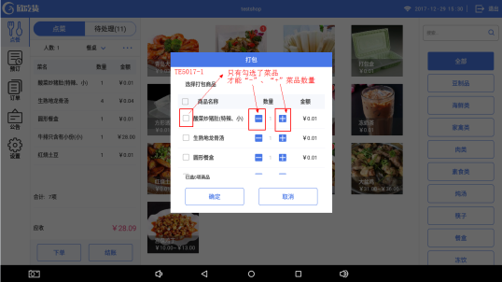 TE5017-1 | 是 | 通过
18 | TE5018 | 点餐的菜品如果超出列表，滚动条应一直显示 | 欣吃货项目-点餐收银端 | 邓新慧 |  | 通过 | 中 | 关闭 | 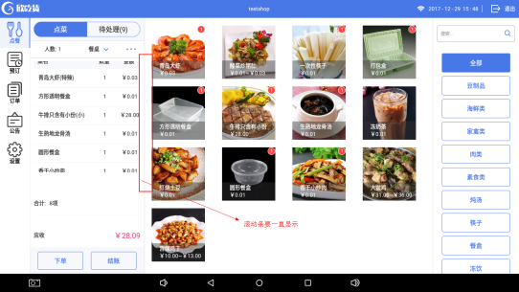 TE5018-1 | 是 | 点菜的菜品如果超出列表，新增的菜品在最底部显示
19 | TE5019 | 库存不足时按“下单”按钮应弹出提示信息下单失败 | 欣吃货项目-点餐收银端 | 邓新慧 |  | 通过 | 中 | 已修复 | 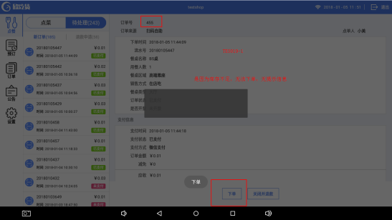 TE5019-1 | 是 | 通过
20 | TE5020 | 输入餐牌号应能下单成功 | 欣吃货项目-点餐收银端 | 邓新慧 |  | 通过 | 高 | 已修复 |  | 是 | 通过
21 | TE5021 | 微信扫码登录成功 | 欣吃货项目-点餐收银端 | 邓新慧 |  | 通过 | 中 | 已修复 |  | 是 | 通过
22 | TE5022 | 催单的提示信息不正确 | 欣吃货项目-点餐收银端 | 邓新慧 |  | 通过 | 中 | 已修复 |  | 是 | 通过
23 | TE5023 | 减免金额未抹零的订单在订单详情页面不应有抹零金额 | 欣吃货项目-点餐收银端 | 邓新慧 | 何俊龙 | 通过 | 中 | 已修复 |  | 是 | 通过
24 | TE5024 | 订单里如有餐位费的应显示餐位费 | 欣吃货项目-点餐收银端 | 邓新慧 |  | 通过 | 中 | 已修复 | 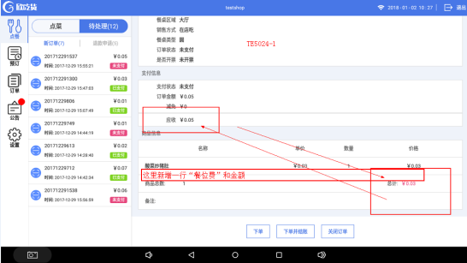 TE5024-1 | 是 | 通过
25 | TE5025 | 预订列表的来源列显示不正确 | 欣吃货项目-点餐收银端 | 邓新慧 |  | 通过 | 中 | 关闭 |  | 是 | 通过
26 | TE5026 | 新增预订信息的时间应不能比当前时间早 | 欣吃货项目-点餐收银端 | 邓新慧 | 何俊龙 | 通过 | 中 | 关闭 |  | 是 | 通过
27 | TE5027 | 填写预订信息页默认餐桌类型为“不限” | 欣吃货项目-点餐收银端 | 邓新慧 |  | 通过 | 低 | 关闭 |  | 是 | 通过
28 | TE5028 | 填写预订信息页默认餐桌类型为“不限”时应保存成功 | 欣吃货项目-点餐收银端 | 邓新慧 | 何俊龙 | 通过 | 低 | 关闭 |  | 是 | 通过
29 | TE5029 | 待处理切换新订单和退款时默认显示第一单订单信息，如无数据的话则为空数据状态 | 欣吃货项目-点餐收银端 | 邓新慧 |  | 通过 | 低 | 关闭 |  | 是 | 通过
30 | TE5030 | 菜品应有单行删除功能 | 欣吃货项目-点餐收银端 | 邓新慧 |  | 通过 | 中 | 关闭 |  | 是 | 通过
31 | TE5031 | 扫码点餐付款后自动下单功能 | 欣吃货项目-点餐收银端 | 邓新慧 | 何俊龙 | 通过 | 中 | 关闭 |  | 是 | 通过
32 | TE5032 | 拒绝退款后系统异常退出 | 欣吃货项目-点餐收银端 | 邓新慧 |  | 通过 | 高 | 关闭 |  | 是 | 通过
33 | TE5033 | PC端设置菜品定时上架，未在上架时间段内还显示在PAD端 | 欣吃货项目-点餐收银端 | 邓新慧 | 何俊龙 | 通过 | 中 | 关闭 |  | 是 | 通过
34 | TE5034 | 订单模块的所有操作按钮，管理员账号密码不正确的话无提示操作失败 | 欣吃货项目-点餐收银端 | 邓新慧 |  | 通过 | 中 | 关闭 |  | 是 | 通过
35 | TE5035 | 新增预订详情无提示操作成功且要跳转至预定的日期 | 欣吃货项目-点餐收银端 | 邓新慧 |  | 通过 | 中 | 关闭 |  | 是 | 通过
36 | TE5036 | 选中预定列表的一行需有底色 | 欣吃货项目-点餐收银端 | 邓新慧 |  | 通过 | 低 | 关闭 |  | 是 | 通过
37 | TE5037 | 搜索菜品功能模糊输入搜索就能显示相应菜品 | 欣吃货项目-点餐收银端 | 邓新慧 |  | 通过 | 低 | 关闭 |  | 是 | 通过
38 | TE5038 | 管理员授权弹窗账号密码框点击后应有光标显示 | 欣吃货项目-点餐收银端 | 邓新慧 |  | 通过 | 低 | 关闭 |  | 是 | 通过
39 | TE5039 | 如没有选择菜品的话“打包、备注、赠送、清空”那栏也显示 | 欣吃货项目-点餐收银端 | 邓新慧 |  | 通过 | 低 | 关闭 | 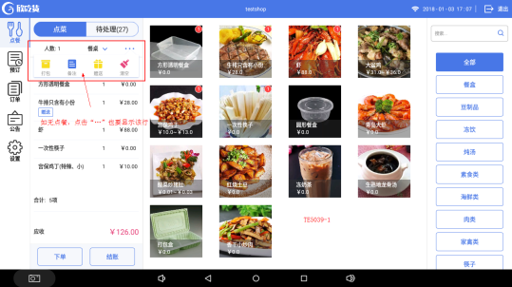 TE5039-1 | 是 | 通过
40 | TE5040 | 手机端点了一份打包一份在店吃，收银端不应显示两份都是打包 | 欣吃货项目-点餐收银端 | 邓新慧 | 何俊龙 | 通过 | 高 | 关闭 | 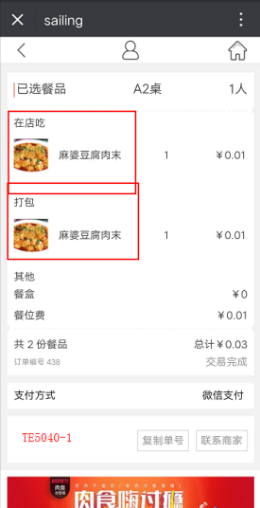 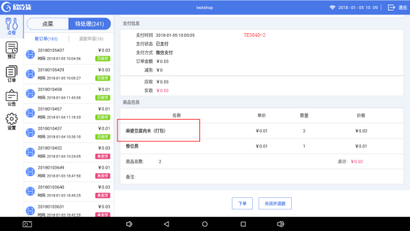 TE5040-1、TE5040-2 | 是 | 通过
41 | TE5041 | 一张订单如选择了人数、餐桌/餐牌，未下单或结账，再次点击应保留数据 | 欣吃货项目-点餐收银端 | 邓新慧 |  | 通过 | 高 | 关闭 |  | 是 | 通过
42 | TE5042 | PC端职级管理的权限没有对应PAD端 | 欣吃货项目-点餐收银端 | 邓新慧 | 何俊龙 | 测试中 | 中 | 待处理
43 | TE5043 | 打包菜品取消操作弹窗如不勾选，点击确定菜品应不变动 | 欣吃货项目-点餐收银端 | 邓新慧 |  | 通过 | 高 | 关闭 | 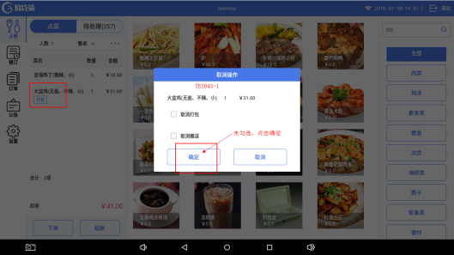 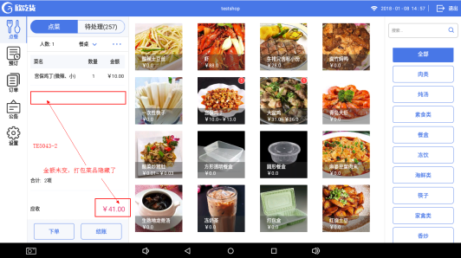 实际输出：点击了确定，打包的菜品隐藏了，金额未变 TE5043-1、TE5043-2 | 是 | 通过
44 | TE5044 | 新增预订信息的时间如比当前时间早的话，提示信息错误 | 欣吃货项目-点餐收银端 | 邓新慧 |  | 通过 | 中 | 关闭 | 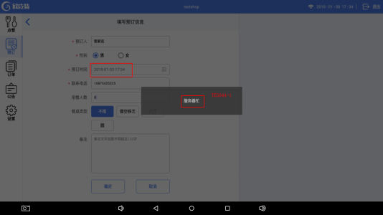 TE5044-1 | 是 | 通过
45 | TE5045 | 库存已空跟效果图不一致 | 欣吃货项目-点餐收银端 | 邓新慧 |  | 通过 | 低 | 关闭 |  | 是 | 通过
46 | TE5046 | 如菜品在PC端已设置下架，PAD端点菜时含该菜品，下单或结账时，一直在等待，无提示信息 | 欣吃货项目-点餐收银端 | 邓新慧 |  | 通过 | 高 | 已修复 | 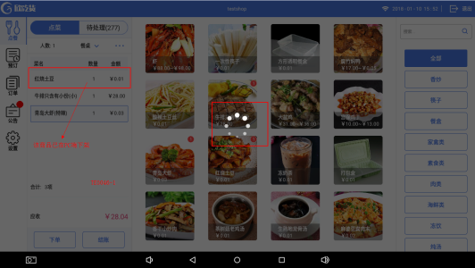 TE5046-1 实际输出： 菜单已剔除菜品，但已点的菜单列表未剔除且下单和结账点击无反应 | 是 | 通过
47 | TE5047 | 菜品规格口味不默认选择，每种口味应必选一项才能点击确定 | 欣吃货项目-点餐收银端 | 邓新慧 |  | 通过 | 高 | 关闭 |  | 是 | 通过
48 | TE5048 | 打包弹窗中勾选了菜品，点击取消应不保留该操作 | 欣吃货项目-点餐收银端 | 邓新慧 |  | 通过 | 高 | 关闭 | 1.在打包弹窗中勾选菜品 2.点击取消 3.点菜模块的列表里再点击任意菜品（刚刚勾选的菜品会变成打包） | 是 | 通过
49 | TE5049 | 打包弹窗中，“商品名称”前的勾选项应是全选弹窗中的菜品 | 欣吃货项目-点餐收银端 | 邓新慧 |  | 通过 | 高 | 关闭 |  | 是 | 通过
50 | TE5050 | 有规格的菜品，第一次下单失败后，点击任意菜品行，已选的规格都会消失 | 欣吃货项目-点餐收银端 | 邓新慧 |  | 通过 | 高 | 关闭 | 下单失败的原因有餐桌号不存在，库存不足等 | 是 | 通过
51 | TE5051 | 在点菜时，如手机端下单成功，菜品显示模块不应跳转至订单 | 欣吃货项目-点餐收银端 | 邓新慧 |  | 通过 | 高 | 关闭 |  | 是 | 通过
52 | TE5052 | 一张订单如填了备注，未下单或结账，再次点击应保留可修改数据 | 欣吃货项目-点餐收银端 | 邓新慧 |  | 通过 | 低 | 关闭 |  | 是 | 通过
53 | TE5053 | 菜品库存如已为空，应直接显示库存不足并不能点击 | 欣吃货项目-点餐收银端 | 邓新慧 |  | 通过 | 中 | 已修复 |  | 是 | 通过
54 | TE5054 | 在点菜列表里如果是一种菜品不同规格，菜单模块的气泡内数字应是该菜品的总数 | 欣吃货项目-点餐收银端 | 邓新慧 |  | 通过 | 中 | 关闭 | 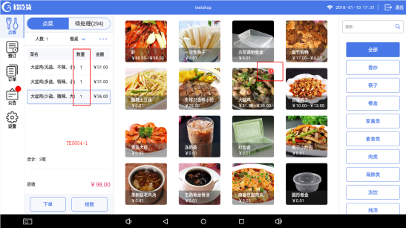 TE5054-1 | 是 | 通过
55 | TE5055 | 菜品点击下单时库存不足，显示库存不足并不能点击 | 欣吃货项目-点餐收银端 | 邓新慧 |  | 通过 | 中 | 关闭 | 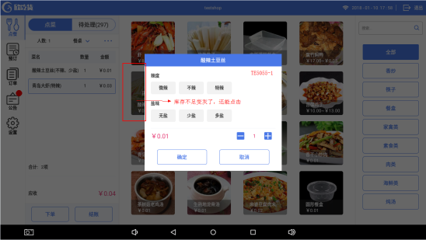 TE5055-1 | 是 | 通过
56 | TE5056 | 如页面停留在菜单分类页面时，清空已点的菜，返回首页应所有数据都清空 | 欣吃货项目-点餐收银端 | 邓新慧 |  | 通过 | 高 | 关闭 | 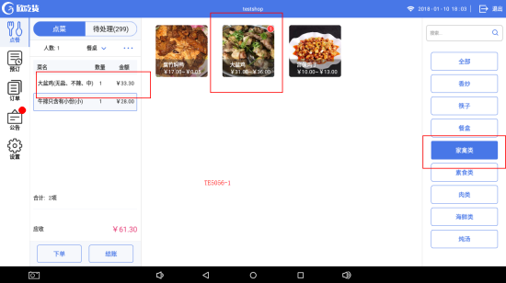 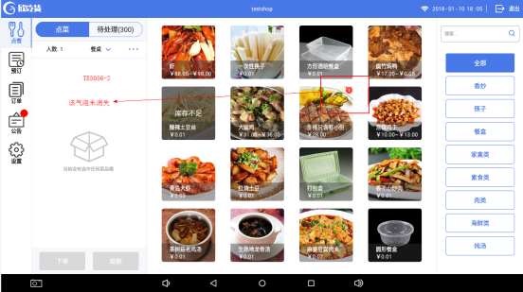 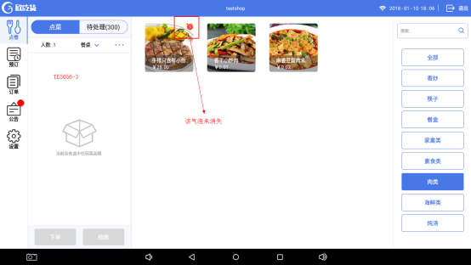 1.选择已点的菜品所属菜单分类页面（TE5056-1） 2.清空已点的菜品 3.应清空所有数据（TE5056-2、TE5056-3） 实际输出：只清空了该页面下的菜品 | 是 | 通过
57 | TE5057 | PC端设置定时上/下架，应实时刷新菜单 | 欣吃货项目-点餐收银端 | 邓新慧 |  | 不通过 | 中 | 待处理
58 | TE5058 | 未支付的订单，“关闭订单”按键跟效果图不一致 | 欣吃货项目-点餐收银端 | 邓新慧 |  | 不通过 | 中 | 待处理 | 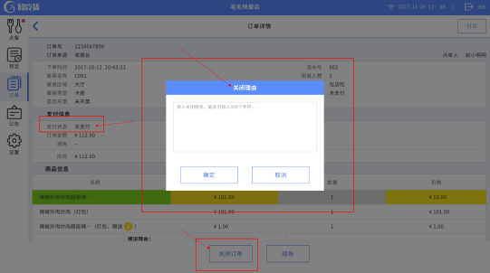 效果图： | 是 | 弹窗尺寸不正确
59 | TE5059 | 订单模块的关闭订单未弹出操作成功的信息 | 欣吃货项目-点餐收银端 | 邓新慧 |  | 通过 | 低 | 已修复 |  | 是 | 通过
60 | TE5060 | 含有赠送菜品时结账页面的菜品金额应为0元 | 欣吃货项目-点餐收银端 | 邓新慧 |  | 通过 | 中 | 已修复 |  | 是 | 通过
61 | TE5061 | 结账时金额应含餐位费 | 欣吃货项目-点餐收银端 | 邓新慧 |  | 通过 | 高 | 已修复 |  | 是 | 通过
62 | TE5062 | 订单模块按条件搜索后，第二次为空再次搜索应显示该分类下的订单信息 | 欣吃货项目-点餐收银端 | 邓新慧 |  | 通过 | 高 | 已修复 | 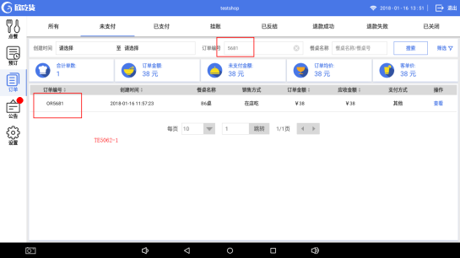 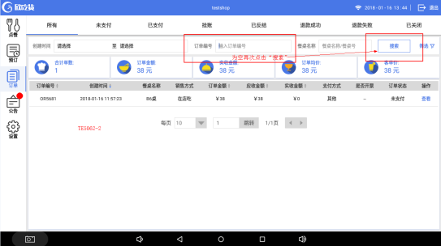 TE5062-1、TE5062-2 | 是 | 通过
63 | TE5063 | 退出重登录后订单模块不应保留上次搜索输入的记录 | 欣吃货项目-点餐收银端 | 邓新慧 |  | 通过 | 中 | 已修复 |  | 是 | 通过
64 | TE5064 | 未付款的订单“下单并结账”应跳转至结账页面 | 欣吃货项目-点餐收银端 | 邓新慧 |  | 通过 | 高 | 已修复 | 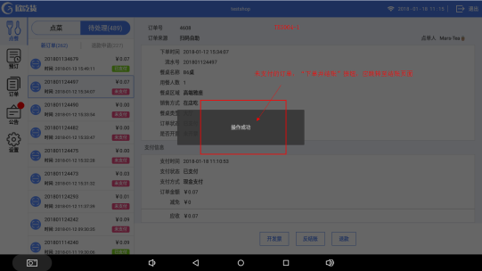 TE5064-1 | 是 | 通过
65 | TE5065 | 如后台未上传餐品图片，点菜菜单应有一张默认缺省图 | 欣吃货项目-点餐收银端 | 邓新慧 |  | 通过 | 中 | 已修复 |  | 是 | 通过
66 | TE5066 | 待处理里的新订单如下单，订单应去了历史订单，不应显示在“退款申请”列下 | 欣吃货项目-点餐收银端 | 邓新慧 |  | 通过 | 中 | 已修复 |  | 是 | 通过
67 | TE5067 | 选了餐桌确定后，再次打开餐桌选择页面，无法选择上次选中的餐桌 | 欣吃货项目-点餐收银端 | 邓新慧 |  | 通过 | 中 | 已修复 |  | 是 | 通过
68 | TE5068 | 餐桌选择应是单选项 | 欣吃货项目-点餐收银端 | 邓新慧 |  | 通过 | 高 | 已修复 | 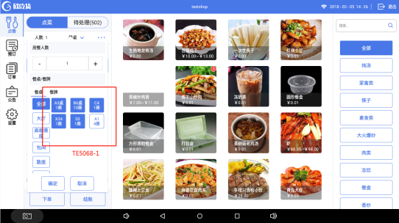 实际输出： 切换餐桌区域选择餐桌（每个区域都能选择一个餐桌） TE5068-1 预期结果： 餐桌应只能选择一张餐桌 | 是 | 通过
69 | TE5069 | 副屏造成的异常闪退 | 欣吃货项目-点餐收银端 | 邓新慧 |  | 通过 | 高 | 已修复 |  | 是 | 通过
70 | TE5070 | 点餐模块输入餐牌号后页面未显示 | 欣吃货项目-点餐收银端 | 邓新慧 |  | 通过 | 高 | 已修复 | 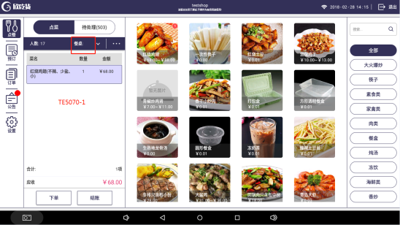 TE5070-1 | 是 | 通过
71 | TE5071 | 点餐模块如输入餐牌号后又修改成选定餐桌 | 欣吃货项目-点餐收银端 | 邓新慧 |  | 通过 | 高 | 已修复 | 1.输入餐牌号，确定 2.餐桌改成选择餐桌 3.点菜模块的餐桌显示是正确的，但是订单模块的显示的餐桌是餐牌号 | 是 | 通过
72 | TE5072 | 未修改任何餐桌信息餐桌不应被取消选中 | 欣吃货项目-点餐收银端 | 邓新慧 |  | 通过 | 中 | 已修复 | 1.选择餐桌 2.再次打开餐桌信息 3.直接点击确定 餐桌不应被取消选中 | 是 | 通过
73 | TE5073 | 基础设置里“启动客显屏显示”开启关闭操作应立即生效 | 欣吃货项目-点餐收银端 | 邓新慧 |  | 通过 | 中 | 待处理 | 实际输出： 点了“<”返回按键才保存了操作 | 是 | 通过
74 | TE5074 | 公告默认显示第一行内容，如无内容按效果图展示 | 欣吃货项目-点餐收银端 | 邓新慧 |  | 不通过 | 中 | 待处理 | 实际输出： 无公告内容右侧显示空白
75 | TE5075 | 订单模块的下方按钮是一样长宽 | 欣吃货项目-点餐收银端 | 邓新慧 |  | 通过 | 低 | 已修复 |  | 是 | 通过
76 | TE5076 | 公告内容字体大小显示不正确 | 欣吃货项目-点餐收银端 | 邓新慧 |  | 通过 | 低 | 已修复 | 实际输出： 内容（24pt）与公告标题（12pt）显示一致 | 是 | 通过
77 | TE5077 | 预定修改餐桌类型为“不限”修改失败 | 欣吃货项目-点餐收银端 | 邓新慧 |  | 通过 | 中 | 已修复 | 1.预定选择了一个固定餐桌 2.修改餐桌类型为“不限” 实际输出： 修改失败，显示的是之前选择的餐桌 | 是 | 通过
78 | TE5078 | 如无备注内容，已点菜品清单应延长覆盖备注区域 | 欣吃货项目-点餐收银端 | 邓新慧 |  | 通过 | 中 | 已修复 | 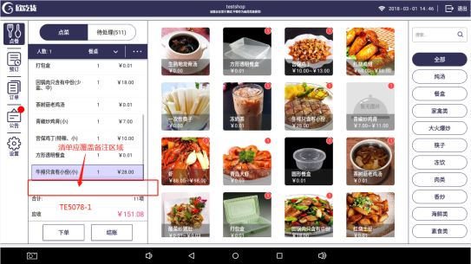 TE5078-1 | 是 | 通过
79 | TE5079 | 新消息的气泡效果与效果图不一致 | 欣吃货项目-点餐收银端 | 邓新慧 |  | 通过 | 低 | 已修复 |  | 是 | 通过
80 | TE5080 | 订单详情、打印设置的标题效果与效果图不一致 | 欣吃货项目-点餐收银端 | 邓新慧 |  | 通过 | 低 | 已修复 |  | 是 | 通过
81 | TE5081 | 如无创建和加入店铺，应有弹窗，退出返回登录页面 | 欣吃货项目-点餐收银端 | 邓新慧 |  | 通过 | 低 | 已修复 |  | 是 | 通过
82 | TE5082 | 登录时和效果图不一致 | 欣吃货项目-点餐收银端 | 邓新慧 |  | 通过 | 低 | 已修复 |  | 是 | 通过
83 | TE5083 | 登录失败弹窗内容不一致 | 欣吃货项目-点餐收银端 | 邓新慧 |  | 通过 | 低 | 已修复 |  | 是 | 通过
84 | TE5084 | 登录页面账号或密码错误与效果图不一致 | 欣吃货项目-点餐收银端 | 邓新慧 |  | 不通过 | 低 | 已修复 | 提示语的“！”删掉
85 | TE5085 | 退款失败多了一行“退款时间” | 欣吃货项目-点餐收银端 | 邓新慧 | 何俊龙 | 通过 | 中 | 已修复 |  | 是 | 通过
86 | TE5086 | 退款成功应加上“实收金额” | 欣吃货项目-点餐收银端 | 邓新慧 | 何俊龙 | 通过 | 中 | 已修复 |  | 是 | 通过
87 | TE5087 | 退款成功订单的退款金额显示错误 | 欣吃货项目-点餐收银端 | 邓新慧 | 何俊龙 | 通过 | 中 | 已修复 |  | 是 | 通过
88 | TE5088 | 已下单的订单反结账操作成功弹窗与效果图不一致 | 欣吃货项目-点餐收银端 | 邓新慧 |  | 通过 | 低 | 已修复 |  | 是 | 通过
89 | TE5089 | 搜索商品的菜品气泡显示不正确 | 欣吃货项目-点餐收银端 | 邓新慧 |  | 通过 | 中 | 已修复 | 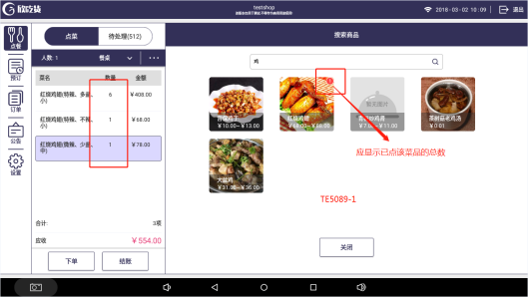 TE5089-1 | 是 | 通过
90 | TE5090 | 菜品规格不一致应单独新增一行显示 | 欣吃货项目-点餐收银端 | 邓新慧 |  | 通过 | 高 | 已修复 | 实际输出： 菜品规格选择不一致时，在同一行只新增了数量 | 是 | 通过
91 | TE5091 | 微信端催单，收银端无提示信息 | 欣吃货项目-点餐收银端 | 邓新慧 | 何俊龙 | 通过 | 高 | 已修复 |  | 是 | 通过
92 | TE5092 | 结账页面无默认选择哪种支付方式，与效果图不一致 | 欣吃货项目-点餐收银端 | 邓新慧 |  | 通过 | 低 | 已修复 |  | 是 | 通过
93 | TE5093 | 挂账的客户信息为必填项 | 欣吃货项目-点餐收银端 | 邓新慧 |  | 通过 | 高 | 已修复 |  | 是 | 通过
94 | TE5094 | 挂账的弹窗应有光标 | 欣吃货项目-点餐收银端 | 邓新慧 |  | 通过 | 低 | 已修复 |  | 是 | 通过
95 | TE5095 | 点完餐以后餐桌应是不保留数据 | 欣吃货项目-点餐收银端 | 邓新慧 |  | 通过 | 中 | 已修复 | 实际输出： 下单或结账后，新订单的餐桌信息弹窗显示选中了上一张订单选中的餐桌 | 是 | 通过
96 | TE5096 | 挂账、已关闭的订单跟效果图内容不一致 | 欣吃货项目-点餐收银端 | 邓新慧 | 何俊龙 | 通过 | 中 | 已修复 | 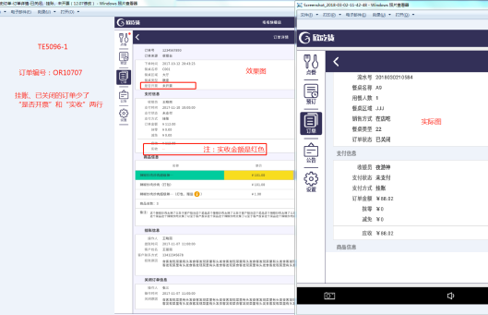 注：需求变更，是否开票那行去掉不显示。 TE5096-1 | 是 | 通过
97 | TE5097 | 订单模块的挂账列表和效果图不一致 | 欣吃货项目-点餐收银端 | 邓新慧 |  | 通过 | 中 | 已修复 | 少了“客户姓名”和“客户联系电话”两列 | 是 | 通过
98 | TE5098 | 订单模块的筛选弹窗和效果图不一致 | 欣吃货项目-点餐收银端 | 邓新慧 |  | 通过 | 低 | 已修复 | 具体看效果图 | 是 | 通过
99 | TE5099 | 订单模块的table栏样式和效果图不一致 | 欣吃货项目-点餐收银端 | 邓新慧 |  | 通过 | 低 | 已修复 |  | 是 | 通过
100 | TE5100 | “开发票”、“红冲”按钮先隐藏 | 欣吃货项目-点餐收银端 | 邓新慧 | 何俊龙 | 通过 | 低 | 已修复 |  | 是 | 通过
101 | TE5101 | 订单模块的“退款成功”的筛选和效果图不一致 | 欣吃货项目-点餐收银端 | 邓新慧 |  | 不通过 | 低 | 待处理
102 | TE5102 | “餐桌名称”应是“餐桌名称/餐牌号” | 欣吃货项目-点餐收银端 | 邓新慧 |  | 通过 | 中 | 已修复 | 订单模块的包括列表和筛选框都要改 | 是 | 通过
103 | TE5103 | 筛选窗切换“订单编号”、“餐桌名称”时屏幕上移闪烁 | 欣吃货项目-点餐收银端 | 邓新慧 |  | 通过 | 中 | 已修复 |  | 是 | 通过
104 | TE5104 | 待处理中“关闭并退款”已支付的订单后，订单模块应显示的是“退款原因”和“退款时间” | 欣吃货项目-点餐收银端 | 邓新慧 | 何俊龙 | 不通过 | 中 | 待定
105 | TE5105 | 商户端设置不支持抹零的话，结账页面抹零按钮应为灰色不可点击状态 | 欣吃货项目-点餐收银端 | 邓新慧 |  | 通过 | 中 | 已修复 |  | 是 | 通过
106 | TE5106 | 订单table栏不能滑动 | 欣吃货项目-点餐收银端 | 邓新慧 |  | 通过 | 中 | 已修复 |  | 是 | 通过
107 | TE5107 | 订单页面不能滑动切换 | 欣吃货项目-点餐收银端 | 邓新慧 |  | 通过 | 中 | 已修复 |  | 是 | 通过
108 | TE5108 | 订单table栏顶部线条应为1px | 欣吃货项目-点餐收银端 | 邓新慧 |  | 通过 | 低 | 已修复 |  | 是 | 通过
109 | TE5109 | 待处理模块的订单详情页与效果图不一致 | 欣吃货项目-点餐收银端 | 邓新慧 |  | 不通过 | 低 | 待处理
110 | TE5110 | 点菜模块页面与效果图不一致 | 欣吃货项目-点餐收银端 | 邓新慧 |  | 通过 | 低 | 已修复 | 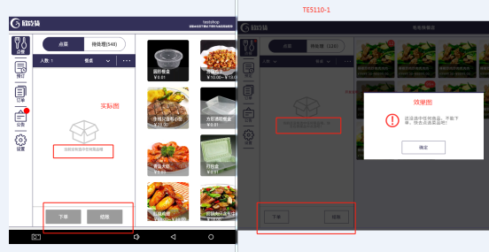 TE5110-1 | 是 | 通过
111 | TE5111 | 已打包赠送的菜品应长按后弹出取消操作弹窗 | 欣吃货项目-点餐收银端 | 邓新慧 |  | 通过 | 中 | 已修复 |  | 是 | 通过
112 | TE5112 | 未下单的订单不应显示在“未付订单”列表里 | 欣吃货项目-点餐收银端 | 邓新慧 |  | 通过 | 中 | 已修复 |  | 是 | 通过
113 | TE5113 | 整单备注最多可输入80个字符 | 欣吃货项目-点餐收银端 | 邓新慧 |  | 通过 | 低 | 已修复 | 实际输出： 整单备注最多可输入300个字符 | 是 | 通过
114 | TE5114 | 点餐模块的扩展菜单和效果图不一致 | 欣吃货项目-点餐收银端 | 邓新慧 |  | 通过 | 中 | 已修复 | 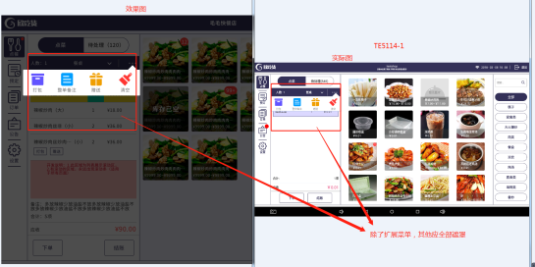 TE5114-1 | 是 | 通过
115 | TE5115 | 整单备注删除内容后确定，点菜页面不应显示上次保存的内容 | 欣吃货项目-点餐收银端 | 邓新慧 |  | 通过 | 中 | 已修复 |  | 是 | 通过
116 | TE5116 | 客显屏显示内容不全 | 欣吃货项目-点餐收银端 | 邓新慧 |  | 通过 | 中 | 已修复 |  | 是 | 通过
117 | TE5117 | 自上而下依次删除菜品时程序异常 | 欣吃货项目-点餐收银端 | 邓新慧 |  | 通过 | 中 | 已修复 |  | 是 | 通过
118 | TE5118 | 添加打印机的点击效果跟效果图不一致 | 欣吃货项目-点餐收银端 | 邓新慧 |  | 通过 | 低 | 已修复 |  | 是 | 通过
119 | TE5119 | 打印票据管理的模板单据跟效果图不一致 | 欣吃货项目-点餐收银端 | 邓新慧 |  | 不通过 | 低 | 待处理 | 左边板块应缩小
120 | TE5120 | 设置模块页面图标与效果图不一致 | 欣吃货项目-点餐收银端 | 邓新慧 |  | 不通过 | 中 | 待处理
121 | TE5121 | 添加打印机的页面“打印菜品类别”应默认有一行类别 | 欣吃货项目-点餐收银端 | 邓新慧 |  | 不通过 | 中 | 待处理 | 编辑打印机时默认类别不应隐藏
122 | TE5122 | 问题反馈少一个“取消”按钮 | 欣吃货项目-点餐收银端 | 邓新慧 |  | 通过 | 中 | 已修复 |  | 是 | 通过
123 | TE5123 | 第一张未付订单内容未显示 | 欣吃货项目-点餐收银端 | 邓新慧 |  | 通过 | 中 | 已修复 |  | 是 | 通过
124 | TE5124 | 小票反结账金额不应为0 | 欣吃货项目-点餐收银端 | 邓新慧 | 何俊龙 | 通过 | 中 | 已修复 | 原单实付金额是多少就是多少 | 是 | 通过
125 | TE5125 | 手机扫码下单的话小票备注不应显示“null” | 欣吃货项目-点餐收银端 | 邓新慧 | 何俊龙 | 通过 | 中 | 已修复 |  | 是 | 通过
126 | TE5126 | 手机扫码的订单结账后操作员显示为空 | 欣吃货项目-点餐收银端 | 邓新慧 | 何俊龙 | 通过 | 中 | 已修复 |  | 是 | 通过
127 | TE5127 | 手机扫码的订单下单后应打印点菜单 | 欣吃货项目-点餐收银端 | 邓新慧 |  | 通过 | 中 | 已修复 |  | 是 | 通过
128 | TE5128 | 订单模块数据为空时跟效果图不一致 | 欣吃货项目-点餐收银端 | 邓新慧 |  | 通过 | 低 | 已修复 | 预期输出：暂无历史订单 实际输出：暂无搜索结果 | 是 | 通过
129 | TE5129 | 公告table栏应固定不动 | 欣吃货项目-点餐收银端 | 邓新慧 |  | 通过 | 中 | 已修复 |  | 是 | 通过
130 | TE5130 | 打印机设置应保存在店铺里 | 欣吃货项目-点餐收银端 | 邓新慧 |  | 通过 | 中 | 已修复 |  | 是 | 通过
131 | TE5131 | 底部分页下拉菜单选择后应立即显示相应的行数 | 欣吃货项目-点餐收银端 | 邓新慧 |  | 通过 | 中 | 已修复 |  | 是 | 通过
132 | TE5132 | 系统公告打不开内容 | 欣吃货项目-点餐收银端 | 邓新慧 |  | 通过 | 中 | 已修复 |  | 是 | 通过
133 | TE5133 | 如未选择餐桌或输入餐牌号，确定按钮为不可点击状态 | 欣吃货项目-点餐收银端 | 邓新慧 |  | 通过 | 中 | 已修复 |  | 是 | 通过
134 | TE5134 | 预定的餐桌类型选择为“不限”时应显示“--” | 欣吃货项目-点餐收银端 | 邓新慧 | 何俊龙 | 通过 | 中 | 已修复 |  | 是 | 通过
135 | TE5135 | 预定模块的列表内容不能左右滑动 | 欣吃货项目-点餐收银端 | 邓新慧 |  | 通过 | 中 | 已修复 |  | 是 | 通过
136 | TE5136 | 点菜模块的“菜品 、数量 、金额”是固定不能滑动的 | 欣吃货项目-点餐收银端 | 邓新慧 |  | 通过 | 中 | 已修复 |  | 是 | 通过
137 | TE5137 | 预定模块的新增预定信息页面与效果图不一致 | 欣吃货项目-点餐收银端 | 邓新慧 |  | 不通过 | 中 | 待处理 | TE5137-1
138 | TE5138 | 登录页面的微信扫码下单字错了 | 欣吃货项目-点餐收银端 | 邓新慧 |  | 通过 | 低 | 已修复 |  | 是 | 通过
139 | TE5139 | 进入或切换至订单模块后订单编号栏应无光标闪烁 | 欣吃货项目-点餐收银端 | 邓新慧 |  | 通过 | 中 | 已修复 |  | 是 | 通过
140 | TE5140 | 预定的时间控件做成和订单模块的时间控件一致 | 欣吃货项目-点餐收银端 | 邓新慧 |  | 通过 | 中 | 已修复 |  | 是 | 通过
141 | TE5141 | 预定模块修改内容报错后选择“取消”不应保留数据 | 欣吃货项目-点餐收银端 | 邓新慧 |  | 通过 | 中 | 已修复 |  | 是 | 通过
142 | TE5142 | 公告模块标题和内容显示不符 | 欣吃货项目-点餐收银端 | 邓新慧 |  | 通过 | 中 | 已修复 | 实际输出： 显示上一条的内容 | 是 | 通过
143 | TE5143 | 如有新系统公告消息或新待处理订单应有红点显示 | 欣吃货项目-点餐收银端 | 邓新慧 |  | 通过 | 高 | 已修复 |  | 是 | 通过
144 | TE5144 | 菜品如库存为空时登录后菜单应显示库存为空效果 | 欣吃货项目-点餐收银端 | 邓新慧 |  | 通过 | 中 | 已修复 |  | 是 | 通过
145 | TE5145 | 待处理订单应点击下单后才打印相应菜单 | 欣吃货项目-点餐收银端 | 邓新慧 |  | 通过 | 高 | 已修复 | 实际输出： 如餐品存量不足下单失败，再点击其他订单时，会打印出菜单 | 是 | 通过
146 | TE5146 | 打包弹窗与效果图不一致 | 欣吃货项目-点餐收银端 | 邓新慧 |  | 通过 | 低 | 已修复 |  | 是 | 通过
147 | TE5147 | 小票服务员行显示不正确 | 欣吃货项目-点餐收银端 | 邓新慧 | 何俊龙 | 通过 | 中 | 关闭 | 服务员是点击下单的人 | 是 | 问题关闭
148 | TE5148 | 小票减免金额未显示 | 欣吃货项目-点餐收银端 | 邓新慧 |  | 不通过 | 中 | 待处理
149 | TE5149 | 小票现金支付金额显示错误 | 欣吃货项目-点餐收银端 | 邓新慧 | 何俊龙 | 不通过 | 中 | 待处理
150 | TE5150 | 添加打印机页面与效果图不一致 | 欣吃货项目-点餐收银端 | 邓新慧 |  | 通过 | 低 | 关闭 |  | 是 | 问题已关闭
151 | TE5151 | 编辑已存在的打印机的标题应是“编辑打印机” | 欣吃货项目-点餐收银端 | 邓新慧 |  | 通过 | 低 | 已修复 | 实际输出： 点击“编辑”后，页面显示的标题是“添加打印机” | 是 | 通过
152 | TE5152 | 打印机设置删除打印菜品类别失败 | 欣吃货项目-点餐收银端 | 邓新慧 |  | 不通过 | 高 | 待处理
153 | TE5153 | 预定模块备注如无内容应显示“--” | 欣吃货项目-点餐收银端 | 邓新慧 |  | 通过 | 中 | 已修复 |  | 是 | 通过
154 | TE5154 | 订单模块退款成功筛选功能 | 欣吃货项目-点餐收银端 | 邓新慧 |  | 通过 | 中 | 已修复 | 实际输出: 输入餐桌名称后，订单编号行也出现相同内容 | 是 | 通过
155 | TE5155 | 订单挂账保存失败 | 欣吃货项目-点餐收银端 | 邓新慧 |  | 通过 | 高 | 已修复 | 实际输出： 输入客户信息，点击“确定”，报错并退出登录 | 是 | 通过
156 | TE5156 | 公告模块选择一条公告消息后应有选中的效果 | 欣吃货项目-点餐收银端 | 邓新慧 |  | 通过 | 中 | 已修复 |  | 是 | 通过
157 | TE5157 | 滑动删除菜品按键的效果与效果图不一致 | 欣吃货项目-点餐收银端 | 邓新慧 |  | 不通过 | 低 | 待处理
158 | TE5158 | 按时间排序排序不正确 | 欣吃货项目-点餐收银端 | 邓新慧 |  | 通过 | 中 | 待处理 | 对比数据库菜品最后修改时间，菜单无按时间从最新至最旧排序 | 是 | 通过
159 | TE5159 | 按热度排序排序不正确 | 欣吃货项目-点餐收银端 | 邓新慧 |  | 通过 | 中 | 待处理 | 菜单无按销量最多至最少排序 | 是 | 通过
160 | TE5160 | 整单备注与效果图不一致 | 欣吃货项目-点餐收银端 | 邓新慧 |  | 不通过 | 低 | 待处理 | 1.框框是直角 2.输入备注无光标闪烁
161 | TE5161 | 预结账单小票上未显示操作员姓名 | 欣吃货项目-点餐收银端 | 邓新慧 | 何俊龙 | 不通过 | 中 | 待处理
162 | TE5162 | 登录账号后打印机是未连接状态应不能打印小票 | 欣吃货项目-点餐收银端 | 邓新慧 |  | 不通过 | 中 | 待处理
163 | TE5163 | 微信扫码登录时手机端页面不能为空 | 欣吃货项目-点餐收银端 | 邓新慧 | 石宝桃 | 不通过 | 中 | 待处理
164 | TE5164 | 无网络状态下点菜下单时弹出提示语消失后未做超时处理 | 欣吃货项目-点餐收银端 | 邓新慧 |  | 不通过 | 中 | 待处理
165 | TE5165 | 打印机识别或检测未做超时处理 | 欣吃货项目-点餐收银端 | 邓新慧 |  | 不通过 | 中 | 待处理
166 | TE5166 | 定时上/下架，餐时设置功能 | 欣吃货项目-点餐收银端 | 邓新慧 |  | 不通过 | 中 | 待定
167 | TE5167 | 商家后台未授权登录收银端，收银端登录提示语不正确 | 欣吃货项目-点餐收银端 | 邓新慧 |  | 不通过 | 中 | 待处理 | 预期结果： 未获得授权登录，请联系店铺管理员进行设置 实际输出： 提示服务器忙
168 | TE5168 | 除了“设置模块”，其他模块切换应保留用户停留 | 欣吃货项目-点餐收银端 | 邓新慧 |  | 不通过 | 中 | 待处理
169 | TE5169 | 小票结账单上服务员和操作员不应为空 | 欣吃货项目-点餐收银端 | 邓新慧 | 何俊龙 | 不通过 | 中 | 待处理
170 | TE5170 | 分类不在设置的餐时内菜单应不显示菜品 | 欣吃货项目-点餐收银端 | 邓新慧 |  | 不通过 | 中 | 待处理
171 | TE5171 | 结账页面如已上传个人收款图片二维码不应显示在主扫下 | 欣吃货项目-点餐收银端 | 邓新慧 |  | 不通过 | 中 | 待处理
172 | TE5172 | 分页组件与效果图不一致 | 欣吃货项目-点餐收银端 | 邓新慧 |  | 不通过 | 中 | 待处理 | 订单、公告的分页组件和订单模块的筛选下拉选择
173 | TE5173 | 同一个店铺同一个设备不同账号应保留已添加的打印机 | 欣吃货项目-点餐收银端 | 邓新慧 |  | 不通过 | 中 | 待处理
174 | TE5174 | 客显屏与效果图不一致 | 欣吃货项目-点餐收银端 | 邓新慧 |  | 不通过 | 中 | 待处理
175 | TE5175 | 打印菜品类别的二级分类保存失败 | 欣吃货项目-点餐收银端 | 邓新慧 |  | 不通过 | 中 | 待处理
176 | TE5176 | 结账页面与效果图不一致 | 欣吃货项目-点餐收银端 | 邓新慧 |  | 不通过 | 中 | 待处理
177 | TE5177 | 已更新至最新版本后不应每次登录都弹出提示更新窗 | 欣吃货项目-点餐收银端 | 邓新慧 |  | 不通过 | 中 | 待处理
178 | TE5178 | 无网络状态下选择店铺时异常退出 | 欣吃货项目-点餐收银端 | 邓新慧 |  | 不通过 | 高 | 待处理
179 | TE5179 | 打印机详情页与效果图不一致 | 欣吃货项目-点餐收银端 | 邓新慧 |  | 不通过 | 中 | 待处理 | 预期结果： 1.删除类别的删除应是红色的 2.类别下拉选择跟效果图不一致
180 | TE5180 | 登录店铺后如已存在打印机数据，连接状态点击没反应 | 欣吃货项目-点餐收银端 | 邓新慧 |  | 不通过 | 中 | 待处理
181 | TE5181 | 点餐逻辑 | 欣吃货项目-点餐收银端 | 邓新慧 |  | 不通过 | 高 | 待定 | 1.点餐的“结账”按钮点击是未下单进入结账页面。 2.返回不清空已点菜的数据 3.“预结账”是下了单，会打印预结账单，页面跳转至菜单首页 | 需求变更，下一版本修改
182 | TE5182 | 操作权限控制页面布局 | 欣吃货项目-点餐收银端 | 邓新慧 |  | 不通过 | 中 | 待处理 | 操作权限如
183 | TE5183 |  | 欣吃货项目-点餐收银端 | 邓新慧 |  | 不通过 | 中 | 待处理
184 | TE5184 |  | 欣吃货项目-点餐收银端 | 邓新慧 |  | 不通过 | 中 | 待处理
185 | TE5185 |  | 欣吃货项目-点餐收银端 | 邓新慧 |  | 不通过 | 中 | 待处理
186 | TE5186 |  | 欣吃货项目-点餐收银端 | 邓新慧 |  | 不通过 | 中 | 待处理
187 | TE5187 |  | 欣吃货项目-点餐收银端 | 邓新慧 |  | 不通过 | 中 | 待处理

